AM und Bildung
Arbeitmarkt und Bildung in Wien
 | Sep-23

Arbeitsmarktdaten im Kontext von Bildungsabschlüssen:
Das mit Abstand höchste Arbeitslosigkeitsrisiko haben Personen, die keinen über die Pflichtschule hinausgehenden Bildungsabschluss vorweisen können.

Wichtige Arbeitsmarktdaten auf einen Blick

 |  |  | Veränd. zum Vorjahr
 | Bestand/Quote |  | absolut | in%

Arbeitslose Personen | 106,286 |  | 6,852 | 6.9%
Frauen | 46,312 |  | 2,246 | 5.1%
Männer *) | 59,974 |  | 4,606 | 8.3%
Unselbständig Beschäftigte | 920,344 |  | 12,460 | 1.4%
Frauen | 443,863 |  | 6,851 | 1.6%
Männer *) | 476,481 |  | 5,609 | 1.2%
Arbeitslosenquote - nationale Berechnung | 10.4% |  | 0.5% | -Punkte
Frauen | 9.4% |  | 0.3% | -Punkte
Männer *) | 11.2% |  | 0.7% | -Punkte

 | arbeitslose Personen |  | offene Stellen

 | Bestand | Anteil | Bestand | Anteil

Gesamt | 106,286 | 100% | 18,225 | 100%
maximal Pflichtschule | 50,514 | 47.5% | 7,471 | 41.0%
Lehre | 20,194 | 19.0% | 5,288 | 29.0%
Mittlere technisch-gewerbliche Schule | 631 | 0.6% | 28 | 0.2%
Mittlere kaufmännische Schule | 1,862 | 1.8% | 77 | 0.4%
sonstige mittlere Schule | 2,252 | 2.1% | 1,289 | 7.1%
Allgemeinbildende höhere Schule | 9,992 | 9.4% | 183 | 1.0%
Höhere technisch-gewerbliche Schule | 1,937 | 1.8% | 851 | 4.7%
Höhere kaufmännische Schule | 1,756 | 1.7% | 408 | 2.2%
sonstige höhere Schule | 2,982 | 2.8% | 1,083 | 5.9%
Akademie | 341 | 0.3% | 63 | 0.3%
Fachhochschule | 1,322 | 1.2% | 646 | 3.5%
Universität, Hochschule, Pädagogische Hochschule | 12,292 | 11.6% | 837 | 4.6%

47,5% der arbeitslosen Personen hat lediglich Pflichtschulausbildung, 19,0% verfügen über einen Lehrabschluss; in Summe weisen 66,5% aller arbeitslosen Personen maximal Lehrausbildung auf. Personen mit Lehrabschluss sind allerdings im Vorteil: 29,0% der (sofort verfügbaren) offenen Stellen verlangt diese Qualifikation.

Bestand arbeitsloser Personen nach Ausbildung und Geschlecht

 | Frauen N = 46.312 | Männer *) N = 59.974
Pflichtschule | 45.7% | 48.9%
Lehre | 15.6% | 21.7%
BMS | 5.4% | 3.7%
AHS | 10.0% | 8.9%
BHS | 6.6% | 6.0%
Uni, FH, Akademie | 16.5% | 10.6%

Bei der differenzierten Betrachtung arbeitsloser Personen nach Geschlecht zeigt sich ein Unterschied beim Anteil von Personen mit Pflichtschulausbildung (Männer: 48,9%, Frauen: 45,7%), noch deutlicher ist der Unterschied beim Anteil von Personen mit Lehrabschluss: 15,6% der arbeitslosen Frauen, aber 21,7% der arbeitslosen Männer haben eine Lehrausbildung absolviert.

Arbeitslosenquote1 nach Ausbildung

 | Sep 23 | Sep 22 | ALQ-Gesamt | ALQ-Gesamt
Pflichtschulausbildung | 29.8% | 27.4% | 10.4% | 9.9%
Lehrausbildung | 9.8% | 9.5% | 10.4% | 9.9%
BMS | 5.8% | 5.9% | 10.4% | 9.9%
AHS | 9.0% | 8.5% | 10.4% | 9.9%
BHS | 5.9% | 6.1% | 10.4% | 9.9%
Akadem. Ausbildung, FH | 4.0% | 3.6% | 10.4% | 9.9%

Arbeitslosenquote1 nach Ausbildung im Zeitverlauf

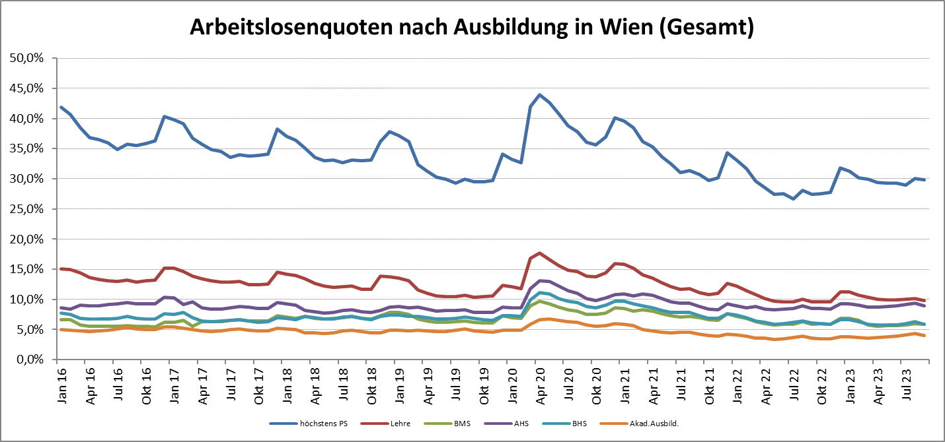

1 Vorgemerkte Arbeitslose einer Bildungsebene bezogen auf das Arbeitskräftepotential (Arbeitslose + unselbstständig Beschäftigte des Jahres) derselben Bildungsebene; die Gliederung der Beschäftigtenbasis nach Bildungsabschluss wurde nach Ergebnissen der Arbeitskräfteerhebung (unselbeständig Erwerbstätige nach LFK) errechnet

verwendete Abkürzungen:
AHS: Allgemeinbildende höhere Schule
BHS: Berufsbildende höhere Schule (Höhere technisch-gewerbliche Schule, Höhere kaufmännische Schule, Sonstige höhere Schule)
BMS: Berufsbildende mittlere Schule (Mittlere technisch-gewerbliche Schule, Mittlere kaufmännische Schule, Sonstige mittlere Schule)

*) Männer und Personen mit alternativem Geschlechtseintrag

